Teste
Teste de Excel

 | Instruções:
 |  | 1. Preencha as células laranjas com suas respostas: |  |  |  | Seu nome: | Rodrigo Nery da Silva
 |  | 2. Tempo sugerir para realizar o teste: | 60 minutos |  |  | Seu e-mail: | rodrigonery27@hotmail.com

 | Exercício I |  |  |  |  |  |  | Aprovado | >=7
 | Resolva o que se pede utilizando os dados da tabela abaixo: |  |  |  |  |  |  | Reprovado | <7

 | a) Crie uma função que calcule a Média das notas de cada aluno e outra que calcule o Total das notas de todos os trimestres.
 | b) Crie uma função que sinalize a situação do aluno, considerando que, se a sua Média estiver maior ou igual a 7, ele está Aprovado. Se a Média estiver menor que 7, ele está reprovado.
 | c) Nos resultados da situação final dos alunos, crie uma formatação condicional em que "Aprovado" apareça de cor verde em negrito e "Reprovado" apareça na cor vermelha e em negrito.

 | Código | Aluno | 1º Bimestre | 2º Bimestre | 3º Bimestre | 4º Bimestre | Média | Total | Situação
 | 1 | Paulo Araujo | 9 | 9 | 9 | 9 | 9 | 36 | Aprovado
 | 2 | André Peixoto | 5 | 6 | 2 | 5 | 4.5 | 18 | Reprovado
 | 3 | Giovanna Pires | 3 | 7 | 3 | 6 | 4.75 | 19 | Reprovado
 | 4 | Pedro Mesquita | 4 | 2 | 5 | 3 | 3.5 | 14 | Reprovado
 | 5 | Maria Luísa | 7 | 6 | 2 | 4 | 4.75 | 19 | Reprovado
 | 6 | Natália Maria | 8 | 8 | 8 | 8 | 8 | 32 | Aprovado
 | 7 | Suzane | 5 | 6 | 9 | 9 | 7.25 | 29 | Aprovado
 | 8 | Gabriel Jesus | 6 | 7 | 8 | 8 | 7.25 | 29 | Aprovado

 | Exercício II
 | Resolva o que se pede utilizando os dados da tabela abaixo:

 | Código | Nome do Colaborador | Data de Nascimento | Mês de Nascimento | Salário Anual
 | 101 | Aloisio Apolinario | 1946-02-03 | Fevereiro | R$ 16,836.00
 | 102 | Ana Maria Siqueira | 1999-05-12 | Maio | R$ 36,292.00
 | 103 | Arli Pimenta | 1956-08-24 | Agosto | R$ 20,691.00
 | 104 | Carlos Eduardo Hilduino | 1945-10-09 | Outubro | R$ 16,719.00
 | 105 | Genildo Luciano Paes | 1950-10-17 | Outubro | R$ 18,553.00
 | 106 | Guiaroni Bernardes Borges | 1970-11-20 | Novembro | R$ 25,892.00
 | 107 | Hudson Urgel Figueiredo | 1979-05-30 | Maio | R$ 29,005.00
 | 108 | Jocimar de Souza Santo | 1981-05-12 | Maio | R$ 29,718.00
 | 109 | Jose da Silva Aurelio | 1978-11-17 | Novembro | R$ 28,811.00
 | 110 | Juciara Cadete | 1981-12-14 | Dezembro | R$ 29,934.00
 | 111 | Luan Carvalho Veras | 1980-03-30 | Março | R$ 29,310.00
 | 112 | Luciana Cunha Moura | 1976-06-23 | Junho | R$ 27,934.00
 | 113 | Marcio Rangel Barreto | 1920-01-01 | Janeiro | R$ 7,306.00
 | 114 | Maria Lauriana Ventura | 1941-12-19 | Dezembro | R$ 15,329.00
 | 115 | Marisa Correa Ribeiro | 1955-01-14 | Janeiro | R$ 20,103.00
 | 116 | Renata Maria Alvarenga | 1954-01-16 | Janeiro | R$ 19,740.00
 | 117 | Renato Cardoso Barreto | 1971-09-20 | Setembro | R$ 26,196.00
 | 118 | Rosinete Couto Conceição | 1985-03-18 | Março | R$ 31,124.00
 | 119 | Rubem Benedito de Souza | 1960-09-14 | Setembro | R$ 22,173.00
 | 120 | Tamires da Silva dos Santos | 1966-02-14 | Fevereiro | R$ 24,152.00

 | a) Crie uma tabela dinâmica que mostre a quantidade de Colaboradores, agrupados pelo mês de nascimento.
 | b) Crie uma tabela dinâmica que mostre a Média do Salário Anual, agrupado pelo mês de nascimento.

 | c) Crie uma fórmula que, ao preencher o Código do Colaborador, retorne automáticamente as informações de Nome, Data de Nascimento e Salário Anual.

 | Código | Nome do Colaborador | Data de Nascimento | Salário Anual
 | 112 | Luciana Cunha Moura | 1976-06-23 | R$ 27,934.00

 | d) Na tabela abaixo, crie uma forma de selecionar o Mês de Nascimento sem precisar escrevê-lo na célula.
 | e) Depois de selecionar o Mês de Nascimento, crie fórmulas que calculem a soma dos Salários e a Quantidade de Colaboradores desse mês.

 | Mês | Soma dos Salários | Qtde. de Colaboradores
 | Agosto | R$ 20,691.00 | 1

 | Exercício III
 | Resolva o que se pede na tabela abaixo:

 | a) Na coluna Código, mostre apenas o código do campo "Código (PAÍS) Nome"
 | b) Na coluna País, mostre apenas as 2 letras do país no campo "Código (PAÍS) Nome"
 | c) Na coluna Nome, mostre apenas o nome do campo "Código (PAÍS) Nome"

 | Código (PAÍS) Nome |  | Código | País | Nome
 | 327feller1 (BR) FELIPE ROCHEFELLER |  | 327feller1 | BR | FELIPE ROCHEFELLER | (exemplo)
 | 0844lurez9 (MX) LUCIA SUAREZ |  | 0844lurez9 | MX | LUCIA SUAREZ
 | 542adiisz9 (CO) ANITA GUTIERREZ |  | 542adiisz9 | CO | ANITA GUTIERREZ
 | 0869adiva9 (CO) YAGO SUAREZ |  | 0869adiva9 | CO | YAGO SUAREZ
 | 0141adias9 (CO) IAN ROMERO |  | 0141adias9 | CO | IAN ROMERO
 | 0124adiso9 (CO) IAN DAVILA |  | 0124adiso9 | CO | IAN DAVILA
 | 1095admro9 (BR) ADMILSON DE CASTRO |  | 1095admro9 | BR | ADMILSON DE CASTRO
 | 5513crper (MX) CRISTIAN PEREZ |  | 5513crper | MX | CRISTIAN PEREZ
 | 4454adrno9 (BR) ADRIANA ANGÉLICA |  | 4454adrno9 | BR | ADRIANA ANGÉLICA

 | d) Crie um gráfico de rosca que mostre a quantidade de pessoas por país, como no exemplo abaixo:
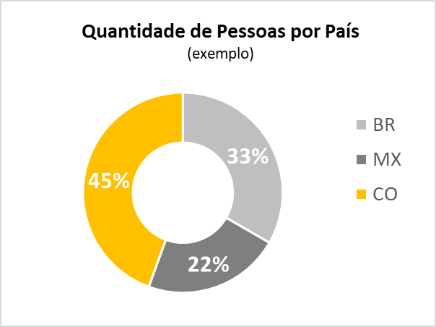
Quantidade de Pessoas por País

 |  |  |  | BR | 3
 |  |  |  | MX | 2
 |  |  |  | CO | 4

